Burn up
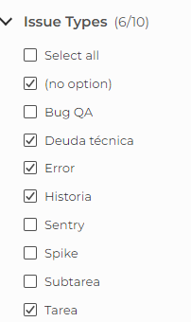
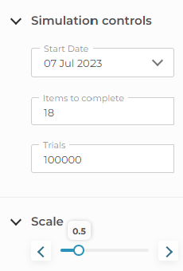
xxxx
 | Fecha Fin | Iteración | Tareas Completadas | Tareas Acumuladas | Forcast 85% | Forcast 95% | Forcast 98% | Backlog
 | 2024-10-14 | #1 | 0 |  |  |  |  | 10
Histórico | 2024-10-21 | #2 | 2 | 2 | 2 | 2 | 2 | 14
Forcast | 2024-10-28 | #3 | 2 | 4 | 4 | 4 | 4 | 17
 | 2024-11-04 | #4 | 10 | 14 | 14 | 14 | 14 | 22
 | 2024-11-11 | #5 | 2 | 16 | 16 | 16 | 16 | 22
 | 2024-11-18 | #6 | 2 | 18 | 18 | 18 | 18 | 22
 | 2024-11-25 | #7 | 2 | 20 | 20 | 20 | 20 | 22
 | 2024-12-02 | #8 | 2 | 22 | 22 | 22 | 22 | 22
 | 2024-12-09 | #9
 | 2024-12-16 | #10
 | 2024-12-23 | #11

Copia de Burn up
Burn-Up
 | Fecha Fin | Iteración | Tareas Completadas | Tareas Acumuladas | Forcast 85% | Forcast 95% | Forcast 98% | Backlog
 | 2024-10-14 | #1 | 0 | 0 |  |  |  | 17
Histórico | 2024-10-21 | #2 | 0 | 2 | 2 | 2 | 2 | 17
Forcast | 2024-10-28 | #3 | 1 | 2 | 2 | 2 | 2 | 17
 | 2024-11-04 | #4 | 2 | 3 | 3 | 3 | 3 | 17
 | 2024-11-11 | #5 | 2 | 5 | 4 | 4 | 4 | 17
 | 2024-11-18 | #6 | 3 | 8 | 8 | 8 | 8 | 17
 | 2024-11-25 | #7 | 3 | 11 | 11 | 11 | 11 | 19
 | 2024-12-02 | #8 | 3 | 14 | 14 | 14 | 14 | 20
 | 2024-12-09 | #9 | 3 | 17 | 17 | 17 | 17 | 21
 | 2024-12-16 | #10 | 3 | 20 | 20 | 20 | 20 | 22
 | 2024-12-23 | #11 | 3 | 23 | 23 | 23 | 23 | 23

